Sheet1
系统 | 子系统 | 功能 编号 | 功能名称 | 功 能 描 述 | 修改
IRAP│MES | PDC&RPC | 0 | C-2018-026
 |  | 1.1 | 包装标签打印 | 根据成品车间的制造订单信息批量打印外包装标签以及内包装标签。
 |  | 1.2 | 内包装标签补打 | 扫描内包装标签条码，重新打印一份相同的内包装标签。
 |  | 1.3 | 外包装标签重打 | 输入成品车间制造订单号和行号，重新打印外包装标签。
 |  | 1.4 | 包装齐套防错 | 首先扫描外包装标签条码开始包装，再扫描客户包装标签，校验客户料号、生产批号的一致性；再逐个扫描内包装标签条码，系统自动校验内包装标签与外包装标签在产品编号以及工艺图号的一致性，不一致时给出告警提示，一致时提醒剩余还有多少内包装未包装。包装齐套时，自动提醒绑定下一个外包装标签。 | 首先扫描外包装标签二维码开始包装，再逐个扫描内包装标签二维码，系统自动校验内包装标签与外包装标签在产品编号以及工艺图号的一致性，不一致时给出告警提示，一致时提醒剩余还有多少内包装未包装。包装齐套时，自动提醒绑定下一个外包装标签。 | 目前包装方式： 1、单片物料号，单片卷、单片装箱 2、单片物料号，单片卷、成组装箱（外箱需输入多个物料号，可能会输入多个零件号） 3、成组物料号，单片卷、单片装箱 4、成组物料号，单片卷、成组装箱（外箱可能会输入多个零件号） 5、成组物料号，成组卷、成组装箱
 |  | 1.5 | 包装数据采集 | 系统自动记载包装扫描记录，为未来可追溯性的全面打通做好前期准备。
 | RMM | 2 | 资源与工艺管理：维护产品包装规格、产品包装标签模板相关主数据
 |  | 2.1 | 包装工序主数据维护 | 提供用户界面维护包装工序主数据。
 |  | 2.2 | 维护包装规格主数据 | 提供用户界面维护包装规格主数据。
 |  | 2.3 | 标签模板主数据 | 提供用户界面维护标签模板主数据。
 |  | 2.4 | 标签模板关联 | 提供用户界面关联产品与相应的包装标签模板。
 | 外联接口 | 3 | ERP接口：与四班ERP系统连接，获取成品车间制造订单信息、成品物料主数据、成品包装规格、工艺图纸主数据
 |  | 2.1 | 产品主数据下行接口 | 升级产品主数据接口，使支持图号属性的获取
 |  | 2.2 | 工艺图纸主数据下行接口 | 开发四班下行接口，获取工艺图号及其描述。
 |  | 2.3 | 包装规格主数据下行接口 | 开发四班下行接口，获取产品的包装规格属性。
 |  | 2.4 | 制造订单下行接口 | 升级制造订单下行接口，使包括成品车间制造订单。

内标签尺寸：100*50
内标签字体设定：黑体，冒号前内容字号10号，冒号后内容字号14号，行间距2.5

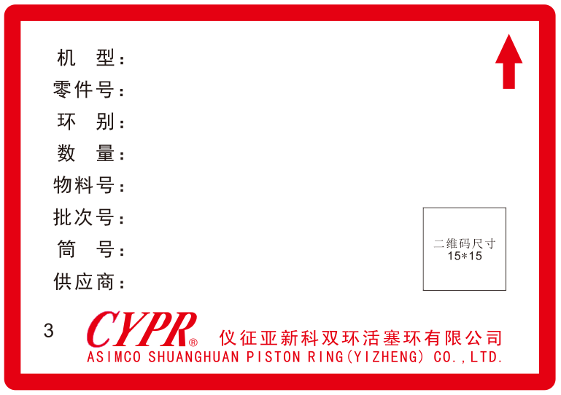

机型：四班物料描述

物料号：CPZ物料号

批次号：铸造批次号

筒号：14位数字（包装批次+4位流水号）
例如--1806250010024
二维码内容为筒号

供应商代码

包装线代码

外标签尺寸：100*50
外标签字体设定：黑体，冒号前内容字号10号，冒号后内容字号14号，行间距2.5

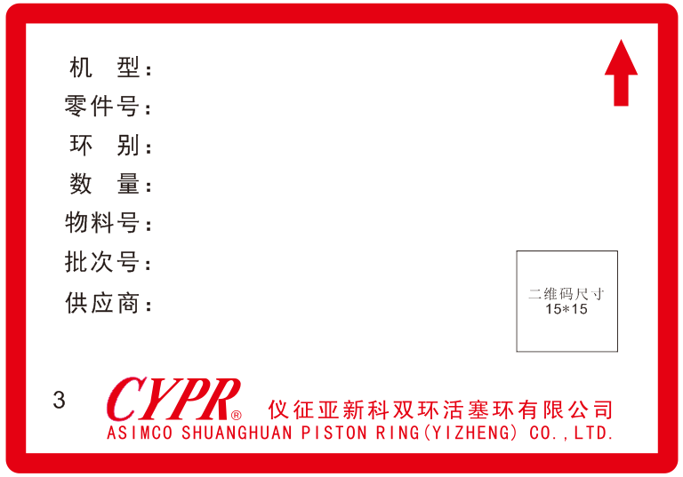

机型：四班物料描述

物料号：包装物料号

批次号：包装批次号

二维码内容为物料号+批次号+数量
供应商代码

包装线代码

